상품제안서
코튼클라우드 호텔 30수 바스타올 450g | 상품코드: S25547

 |  |  |  |  |  |  | 02-713-8555 | www.synergygift.co.kr
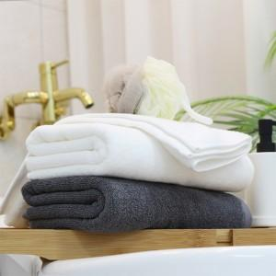

【상세/제작정보】 | <p>자수(1도) 기본폰트 15글자(로고제외) 포함</p><p>※종이상자 미선택시 기본 벌크 출고됩니다.​</p>

【인쇄/포장옵션】 | 자수 / 포장불가능

【공급단가】 | 수량 | 100~ | 300~ | 500~ | 1,000~ | 3,000~
*VAT별도 | 단가 | 12,870원 | 12,670원 | 12,370원 | 11,880원 | 11,380원

【상품 URL】 | https://www.synergygift.co.kr:443/src/goods_detail.php?gdno=25547

